Spildevandsmængde
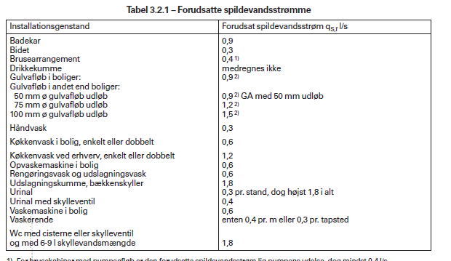
Byggefelt | Terrænkote jf. Lokalplan | Worst case gulvkote | Type | Etagemeter bolig (m2) | # Esm boliger (stk.) | Etagemeter erhverv (m2) | Parkering | Forudsat for bolig (l/s) | Dimensionsgivende (l/s) | Afsmeltning skøjtebane | Total spv (l/s)
A | 3,5 - 4,0 | 3,5 - 4,0 | Almene boliger | 13,200 | 151 |  | ? | 271.8 | 7.2 |  | 7.2
B | 4,0 - 4,5 | 4,0 - 4,5 | Ejerboliger | 9,400 | 108 |  | ? | 194.4 | 6.2 |  | 6.2
C | 4.0 | 4 | Almene boliger | 7,400 | 85 |  | ? | 153 | 5.5 |  | 5.5
D | 4.5 | 4.5 | Plejeboliger | 9000 | 120 |  | ? | 216 | 6.5 |  | 6.5
E | 4.5 | 4.5 | Skøjtehal |  | - | 5500 | ? | 132.7 | 7.2 | 0.43 | 7.6
 |  |  |  |  |  |  |  |  | 7.2

Bolig |  |  | 1.8 | l/s pr. boligenhed

